CHARTS
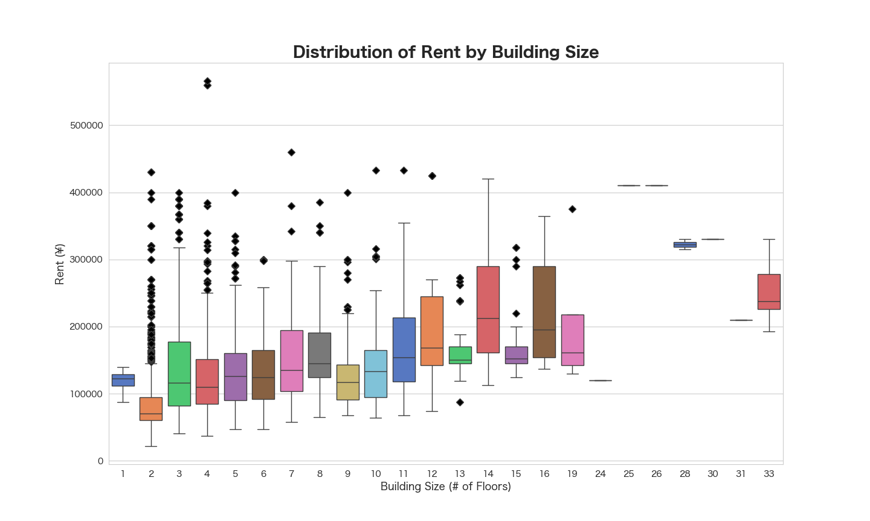
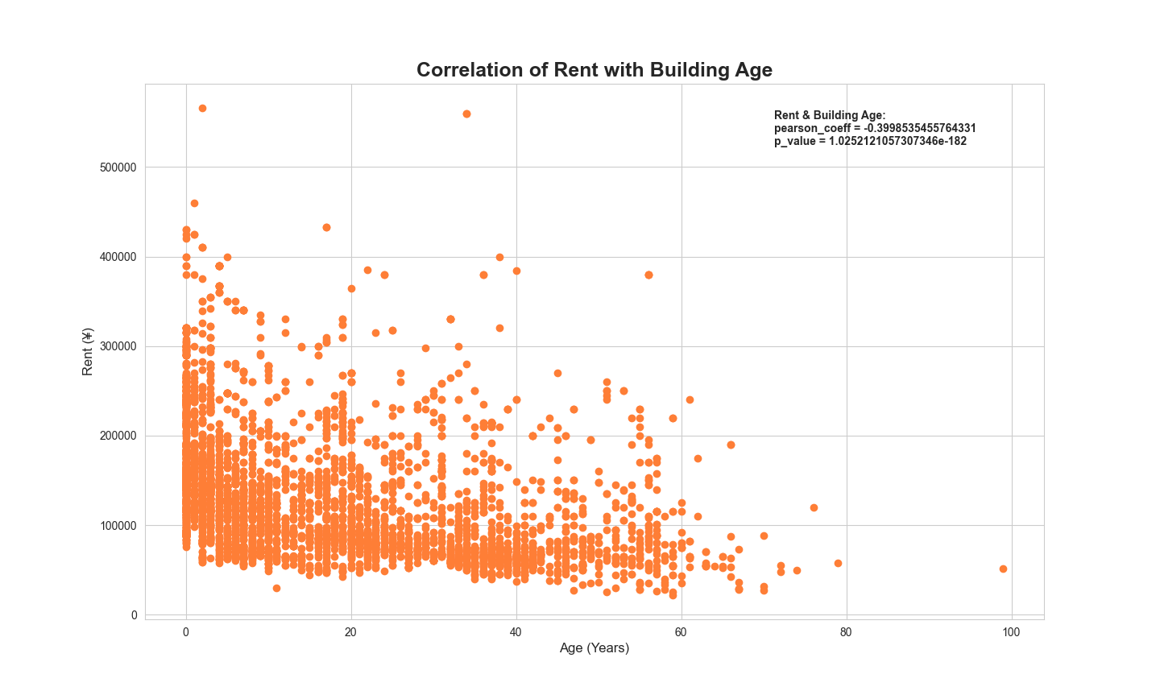
Rent vs. Area
 | area ( m²)
110000 | 36.18
153000 | 30.56
130000 | 30.69
133000 | 29.37
73000 | 27.2
95000 | 32.7
145000 | 35
100000 | 30.24
108000 | 29.98
103000 | 25.98
63000 | 22
65000 | 25
160000 | 33.45
108000 | 29.98
128000 | 24.05
74000 | 28.17
99000 | 28.55
89000 | 28.55
128000 | 24.05
153000 | 30.56
63000 | 22
103000 | 25.98
155000 | 26.92
155000 | 26.92
155000 | 26.92
160000 | 28.75
94000 | 26.27
95000 | 26.27
110000 | 26.03
93000 | 25.52
92000 | 25.52
89000 | 20.29
90000 | 22.48
126000 | 25.13
127000 | 26.42
76000 | 19.44
143000 | 25.46
143000 | 25.46
144000 | 25.46
145000 | 25.11
145000 | 25.46
85000 | 21.06
107000 | 27.09
95000 | 22
80000 | 23.08
95500 | 25.61
92000 | 22.28
90000 | 19.73
107000 | 25.41
108000 | 25.41
...
Average Rent by Building Size
Average Rent by Building Age
building_size (floors) | Average of rent (¥) | age range (years) | Average of rent (¥)
1 | 118000 | <1 | 182679.91004
2 | 89691.330998 | 1-10 | 144409.06801
3 | 138934.18882 | 11-20 | 124367.49025
4 | 124494.05941 | 21-30 | 104655.8669
5 | 132790.20619 | 31-40 | 95985.099846
6 | 132034.01361 | 41-50 | 84735.231317
7 | 152504.68085 | 51-60 | 100804.47761
8 | 156410.10638 | 61+ | 72106.818182
9 | 129906.99301 | Grand Total | 129148.6798
10 | 142843.02326
11 | 175885.05747
12 | 179956.73077
13 | 164705.88235
14 | 221210.52632
15 | 174758.62069
16 | 215522.22222
19 | 190777.77778
24 | 120000
25 | 410000
26 | 410000
28 | 322500
30 | 330000
31 | 210000
33 | 254083.33333
Grand Total | 129148.6798

